Tiempos de Ejecución
Muestras de tiempos para Encoder
Encoder
Nivel de Optimización | Tiempo Ejecución mayor [s] | Tiempo Ejecucion menor [s] | Tiempo Promedio 10 muestras [s] | Encoder. Tiempo de ejecución con diferentes niveles de optimización [s]
-O0 | 0.69048 | 0.662851 | 0.6682604
-O1 | 0.683784 | 0.650425 | 0.6680847 | Muestra | -O0 | -O1 | -O2 | -O3 | -Os
-O2 | 0.695423 | 0.642575 | 0.6701161 | 1 | 0.671904 | 0.655032 | 0.662297 | 0.663802 | 0.677107
-O3 | 0.683615 | 0.650768 | 0.6648102 | 2 | 0.670065 | 0.683784 | 0.695423 | 0.650768 | 0.694466
-Os | 0.694466 | 0.653121 | 0.6743068 | 3 | 0.662851 | 0.65764 | 0.68527 | 0.675157 | 0.653121
Tiempos Encoder [s]
 |  |  |  | 4 | 0.655183 | 0.650425 | 0.642575 | 0.673715 | 0.656082
 |  |  |  | 5 | 0.665327 | 0.673098 | 0.668125 | 0.652378 | 0.672813
 |  |  |  | 6 | 0.668692 | 0.673917 | 0.666952 | 0.659815 | 0.676797
 |  |  |  | 7 | 0.69048 | 0.673721 | 0.671095 | 0.654819 | 0.669763
 |  |  |  | 8 | 0.671686 | 0.653593 | 0.674039 | 0.670966 | 0.662542
 |  |  |  | 9 | 0.663407 | 0.677308 | 0.654435 | 0.663067 | 0.688947
 |  |  |  | 10 | 0.663009 | 0.682329 | 0.68095 | 0.683615 | 0.69143
 |  |  |  | Promedio | 0.6682604 | 0.6680847 | 0.6701161 | 0.6648102 | 0.6743068

Decoder
Nivel de Optimización | Tiempo Ejecución mayor [s] | Tiempo Ejecucion menor [s] | Tiempo Promedio 10 muestras [s] | Decoder. Tiempo de ejecución con diferentes niveles de optimización [s]
-O0 | 2.855382 | 2.650288 | 2.7385117
-O1 | 2.855247 | 2.642315 | 2.7460237 | Muestra | -O0 | -O1 | -O2 | -O3 | -Os
-O2 | 2.858349 | 2.586316 | 2.755640875 | 1 | 2.669431 | 2.734873 | 2.808799 | 2.750054 | 2.708661
-O3 | 2.874975 | 2.638534 | 2.7664284 | 2 | 2.78047 | 2.817548 | 2.780859 | 2.863084 | 2.659536
-Os | 2.921882 | 2.647534 | 2.7696004 | 3 | 2.79586 | 2.835596 | 2.858349 | 2.687771 | 2.828232
Tiempos Decoder [s]
 |  |  |  | 4 | 2.650288 | 2.681332 | 2,84,0973 | 2.638534 | 2.848938
 |  |  |  | 5 | 2.844635 | 2.737157 | 2,71,7831 | 2.739254 | 2.736247
 |  |  |  | 6 | 2.657441 | 2.690559 | 2.586316 | 2.718284 | 2.921882
 |  |  |  | 7 | 2.689696 | 2.642315 | 2.791975 | 2.730145 | 2.772247
 |  |  |  | 8 | 2.855382 | 2.676518 | 2.782103 | 2.874975 | 2.765439
 |  |  |  | 9 | 2.723569 | 2.789092 | 2.703973 | 2.816933 | 2.647534
 |  |  |  | 10 | 2.718345 | 2.855247 | 2.732753 | 2.84525 | 2.807288
 |  |  |  | Promedio | 2.7385117 | 2.7460237 | 2.755640875 | 2.7664284 | 2.7696004

Tiempos de Ejecución por Bloque
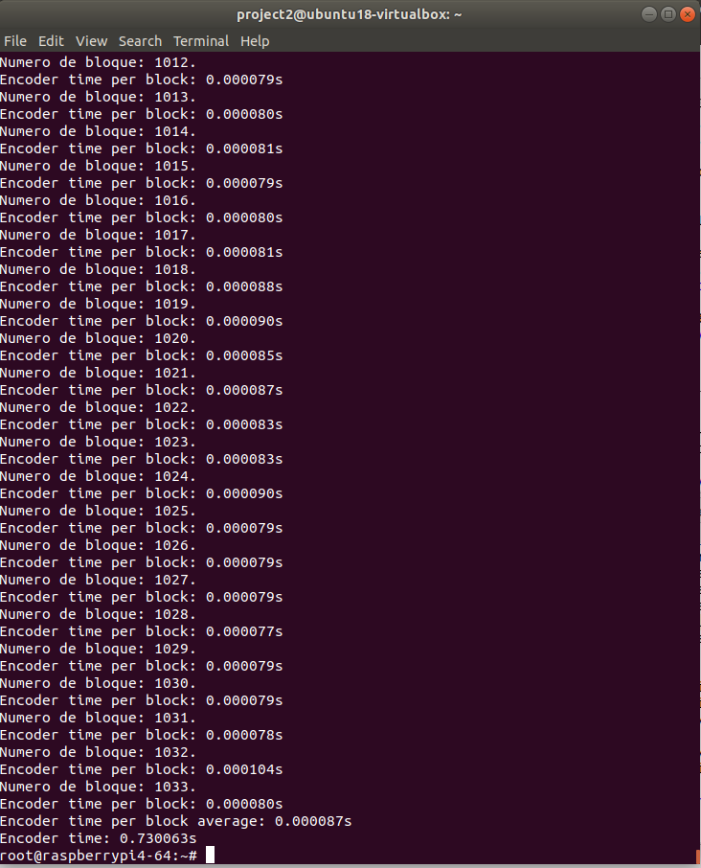
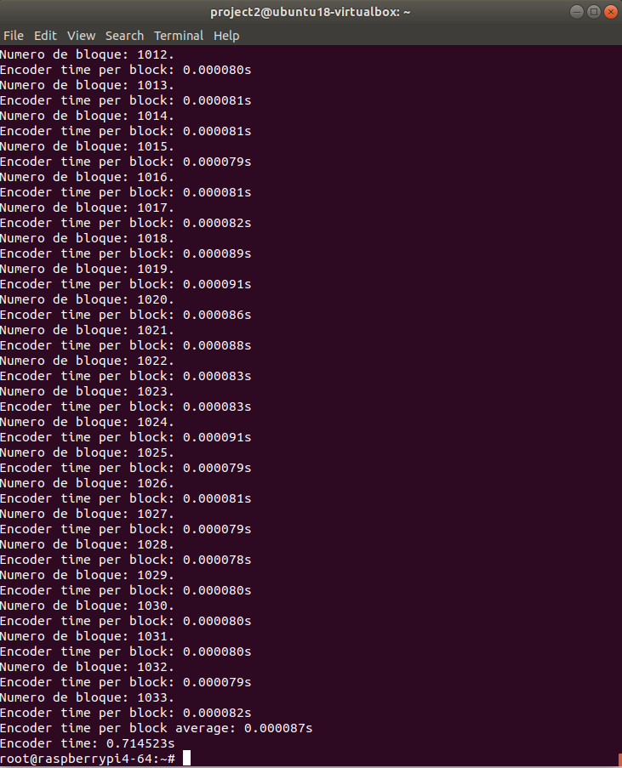
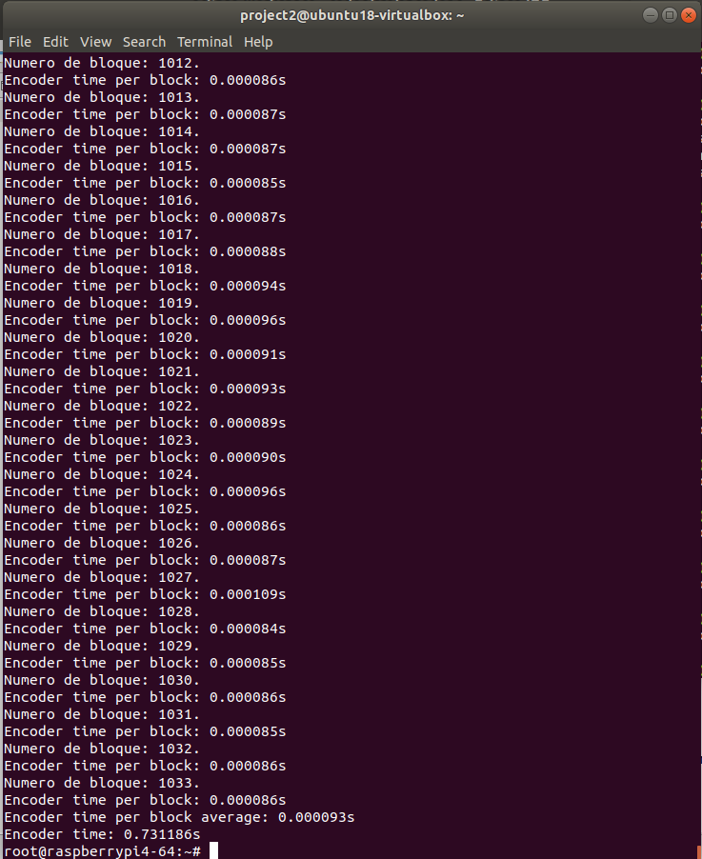
Encoder por bloque
Nivel de Optimización | Tiempo Ejecución mayor [s] | Tiempo Ejecucion menor [s] | Tiempo Promedio [s]
-O0 | 0.000179 | 0.000077 | 0.000087
-O1 | 0.000173 | 0.000077 | 0.000087
-O2 | 0.000182 | 0.000077 | 0.000087
-O3 | 0.000177 | 0.000078 | 0.000088
-Os | 0.00018 | 0.000083 | 0.000093
Tiempos Encoder por bloque[s]

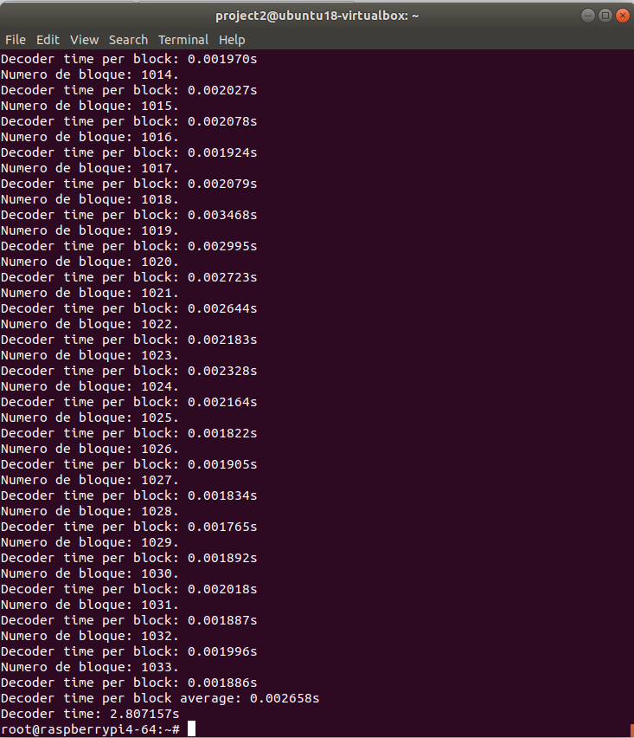
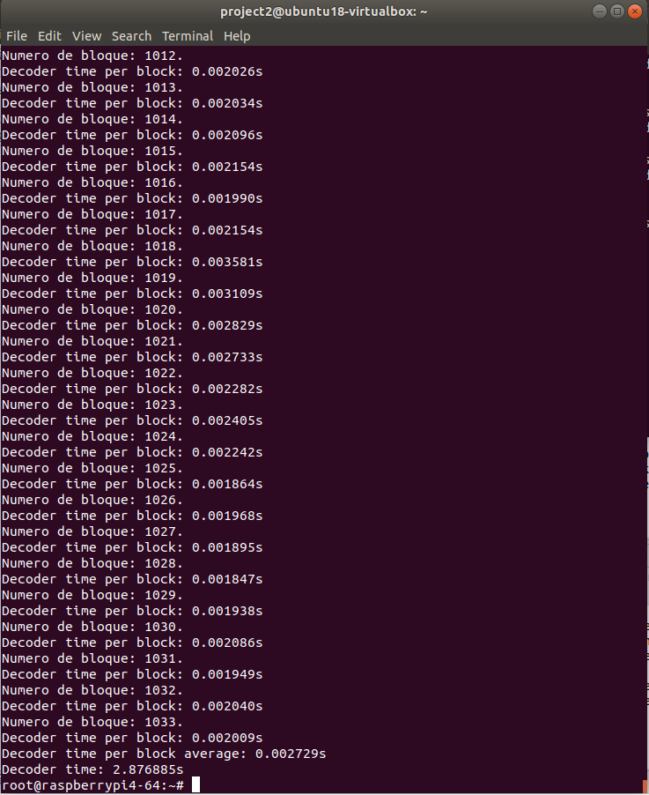
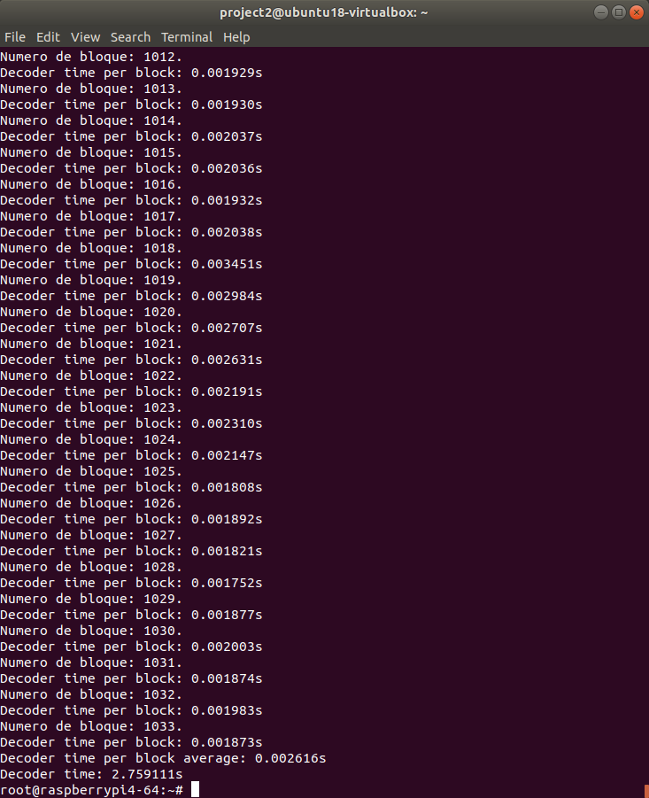
Decoder por bloque
Nivel de Optimización | Tiempo Ejecución mayor [s] | Tiempo Ejecucion menor [s] | Tiempo Promedio [s]
-O0 | 0.004695 | 0.001549 | 0.002658
-O1 | 0.005458 | 0.001605 | 0.002729
-O2 | 0.005471 | 0.00161 | 0.002739
-O3 | 0.005757 | 0.001515 | 0.002616
-Os | 0.006151 | 0.001615 | 0.002792
Tiempos Decoder por bloque [s]

